Worker Page
TEST CASE

System Name： | Datle
Module Code： | WRK001 - Worker Page
Test requirement: | WRK001 -
Pass | 21 | Pending | 0
Fail | 0 | Number of test cases: | 21

ID | Test Case Description | Test Case Procedure | Expected Output | Test date | Result | Note
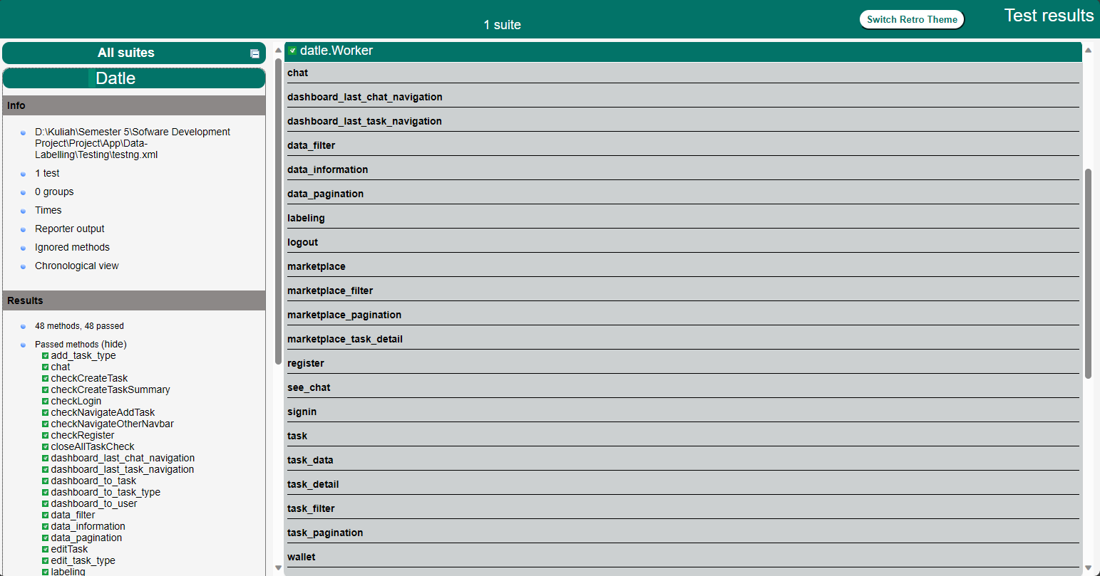

1. Signup
TC01 | Check signup untuk role worker | 1: Buka https://datle-frontend.vercel.app 2: Klik tombol signup di bagian bawah tombol signin 3: Masukan data yang diperlukan untuk signup 4: pilih role worker 5: klik tombol signup | Akun worker akan dibuat dan user akan dialihkan ke dashboard untuk role worker |  | Pass
2. Signin
TC02 | Check signin untuk role worker | 1: Buka https://datle-frontend.vercel.app 2: Masukan data yang diperlukan untuk signup 3: klik tombol signup | Jika username dan password benar maka user akan dialihkan ke halaman dashboard worker untuk akun dengan role worker |  | Pass
3. Dashboard
TC03 | Check dashboard chat navigation untuk dashboard worker | 1: Login ke akun dengan role worker 2: Buka halaman dashboard untuk worker 3: klik chat yang belum dibaca yang berada di sebelah kiri dashboard | Worker akan dialihkan ke task dimana chat itu berada |  | pass
TC04 | Check dashboard data labeling navigation untuk dashboard worker | 1: Login ke akun dengan role worker 2: Buka halaman dashboard untuk worker 3: klik tombol detail untuk melihat data | Worker akan dialihkan ke halaman untuk melabeli data tersebut |  | pass
4. Marketplace
TC05 | Check marketplace | 1: Login menggunakan akun dengan role worker 2: Klik tombol navigasi dengan tulisan marketplace di sebelah kiri | Worker akan dialihkan ke halaman marketplace |  | pass
TC06 | Check marketplace pagination | 1: Login menggunakan akun dengan role worker 2: Klik tombol navigasi dengan tulisan marketplace di sebelah kiri 3: klik tombol next atau previous yang berada di bagian bawah table | Task yang berada pada tabel akan digantikan dengan 10 task selanjut/sebelum-nya |  | pass
TC07 | Check marketplace filter | 1: Login menggunakan akun dengan role worker 2: Klik tombol navigasi dengan tulisan marketplace di sebelah kiri 3: masukan ciri-ciri yang sesuai dengan task yang ingin dicari 4: klik tombol filter | Task yang berada pada tabel akan difilter, dan meninggalkan task yang sesuai dengan ciri-ciri yang dimasukan |  | pass
TC08 | Check marketplace task detail | 1: Login menggunakan akun dengan role worker 2: Klik tombol navigasi dengan tulisan marketplace di sebelah kiri 3: Klik tombol detail untuk melihat detail dari task | Worker akan dialihkan ke halaman yang berisi informasi mengenai task tersebut |  | pass
5. Task
TC09 | Check worker task untuk role worker | 1: Login menggunakan akun dengan role worker 2: Klik tombol navigasi dengan tulisan Task di sebelah kiri | Worker akan dialihkan ke halaman task yang berisi semua task yang sudah diambil oleh worker |  | pass
TC10 | Check Worker task pagination untuk role worker | 1: Login menggunakan akun dengan role worker 2: Klik tombol navigasi dengan tulisan Task di sebelah kiri 3: klik tombol next atau previous yang berada di bagian bawah table | Task yang ditampilkan pada tabel akan digantikan dengan 10 task selanjut/sebelum-nya |  | pass
TC11 | Check worker task filter untuk role worker | 1: Login menggunakan akun dengan role worker 2: Klik tombol navigasi dengan tulisan Task di sebelah kiri 3: masukan ciri-ciri yang sesuai dengan task yang ingin dicari 4: klik tombol filter | Task yang berada pada tabel akan difilter, dan meninggalkan task yang sesuai dengan ciri-ciri yang dimasukan |  | pass
TC12 | Check worker task detail | 1: Login menggunakan akun dengan role worker 2: Klik tombol navigasi dengan tulisan Task di sebelah kiri 3: Klik tombol detail untuk melihat detail dari task | Worker akan dialihkan ke halaman yang berisi informasi yang lebih detail mengenai task tersebut |  | pass
TC13 | Check worker see chat | 1: Login menggunakan akun dengan role worker 2: Klik tombol navigasi dengan tulisan Task di sebelah kiri 3: Klik tombol detail untuk melihat detail dari task 4: Klik icon chat yang berada di atas 5: Panel chat akan muncul dari sebelah kanan | Worker akan bisa melihat semua pesan yang ada pada task tersebut |  | pass
TC14 | Check worker chat | 1: Login menggunakan akun dengan role worker 2: Klik tombol navigasi dengan tulisan Task di sebelah kiri 3: Klik tombol detail untuk melihat detail dari task 4: Klik icon chat yang berada di atas 5: Panel chat akan muncul dari sebelah kanan 6: ketik pesan yang ingin dikirim 7: Klik tombol send untuk mengirim pesan | Pesan worker akan disimpan dan dapat dilihat oleh requester yang mempunyai task tersebut |  | pass
TC15 | Check worker task data | 1: Login menggunakan akun dengan role worker 2: Klik tombol navigasi dengan tulisan Task di sebelah kiri 3: Klik tombol detail untuk melihat detail dari task 4: Klik icon list yang berada di atas untuk melihat seluruh data task tersebut | Worker akan dialihkan ke halaman yang berisi list semua data task tersebut |  | pass
TC16 | Check worker data filter | 1: Login menggunakan akun dengan role worker 2: Klik tombol navigasi dengan tulisan Task di sebelah kiri 3: Klik tombol detail untuk melihat detail dari task 4: Klik icon list yang berada di atas untuk melihat seluruh data task tersebut 5: Klik icon panah '<' atau '>' yang berada di bawah list data untuk melihat data selanjut/sebelum-nya | List data yang ditampilkan akan berubah sesuai dengan icon yang diklik, jika > maka data selanjutnya kalau < maka data sebelumnya |  | pass
TC17 | Check worker data filter | 1: Login menggunakan akun dengan role worker 2: Klik tombol navigasi dengan tulisan Task di sebelah kiri 3: Klik tombol detail untuk melihat detail dari task 4: Klik icon list yang berada di atas untuk melihat seluruh data task tersebut 5: Masukan ciri-ciri data yang ingin dicari 6: Klik tombol filter | List data yang ditampilkan akan difilter sesuai dengan kriteria yang diberikan |  | pass
TC18 | Check worker data information | 1: Login menggunakan akun dengan role worker 2: Klik tombol navigasi dengan tulisan Task di sebelah kiri 3: Klik tombol detail untuk melihat detail dari task 4: Klik icon list yang berada di atas untuk melihat seluruh data task tersebut 5: Klik tombol detail untuk melihat detail sekaligus untuk melabeli data tersebut | Worker akan dialihkan ke halaman yang berisi informasi dari data tersebut |  | pass
TC19 | Check labeling | 1: Login menggunakan akun dengan role worker 2: Klik tombol navigasi dengan tulisan Task di sebelah kiri 3: Klik tombol detail untuk melihat detail dari task 4: Klik icon list yang berada di atas untuk melihat seluruh data task tersebut 5: Klik tombol detail untuk melihat detail sekaligus untuk melabeli data tersebut 6: Masukan label 7: Tekan tombol save | Hasil labeling worker akan disimpan ke database |  | pass
TC20 | Check draw wallet | 1: Login menggunakan akun dengan role worker 2: Klik tombol navigasi dengan tulisan Wallet di sebelah kiri 3: Masukan jumlah wallet yang ingin ditarik 4: Tekan tombol draw | Wallet user akan dikurangi |  | pass
6. Wallet
TC21 | Check logout | 1: Login menggunakan akun dengan role worker 2: Klik tombol navigasi dengan tulisan Logout di sebelah kiri bawah | Worker akan logout dari akun dan akan dikembalikan ke halaman signin |  | pass

Admin Page
TEST CASE

System Name： | Datle
Module Code： | ADM001 - Admin Page
Test requirement: | ADM001 -
Pass | 16 | Pending | 0
Fail | 0 | Number of test cases: | 16
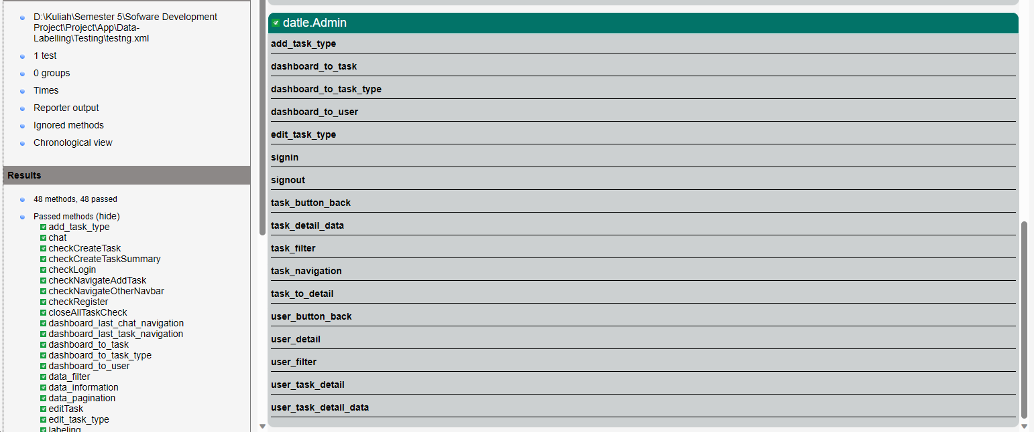
ID | Test Case Description | Test Case Procedure | Expected Output | Test date | Result | Note

1. Signin
TC01 | Check signin untuk role admin | 1: Buka https://datle-frontend.vercel.app 2: Masukan email dan password admin 3: klik tombol signin | Jika username dan password benar maka user akan dialihkan ke halaman dashboard admin untuk akun dengan role admin |  | Pass
2. Dashboard
TC02 | Check dashboard user untuk dashboard admin | 1: Buka halaman dashboard untuk admin 2: Klik bagian user pada dashboard 3: Kembali ke halaman dashboard | Admin akan dialihkan ke halaman Admin User |  | pass
TC03 | Check dashboard task untuk dashboard admin | 1: Klik bagian task pada dashboard 2: Kembali ke halaman dashboard | Admin akan dialihkan ke halaman Admin Task |  | pass
TC04 | Check dashboard task type untuk dashboard admin | 1: Klik bagian task type pada dashboard 2: Kembali ke halaman dashboard | Admin akan dialihkan ke halaman Admin Task Type |  | pass
3. Task Type
TC05 | Edit Harga Task Type | 1: Klik tombol navigasi dengan tulisan Task Type di sebelah kiri 2: Klik tombol + pada kanan bawah halaman 3: Isi nama task type 4: Isi harga task type 5: Klik tombol done | Edit harga task type pertama menjadi 2 |  | pass
TC06 | Add Task Type | 1: Klik tombol navigasi dengan tulisan Task Type di sebelah kiri 2: Klik tombol edit pada task type pertama 3: Hapus harga lama 4: Masukkan harga baru 5: Klik tombol save | Add task type berdasarkan nama dan harga yang diisi |  | pass
4. Task
TC07 | Task Filter | 1: Klik tombol navigasi dengan tulisan Task di sebelah kiri 2: Klik combobox lalu klik Classification 3: Klik comboxbox lalu klik AI Summary Checking 4: Klik comboxbox lalu klik Translation 5: Klik comboxbox lalu klik Summary 6: Klik comboxbox lalu klik All 7: Klik textbox task name dan masukkan re 8: Klik textbox requester name dan masukkan ar 9: Klik combobox lalu klik Classification | Admin akan dialihkan ke halaman task, lalu test ketiga filter untuk task |  | pass
TC08 | Check Task Detail | 1: Klik detail pada task pertama | Admin akan dialihkan ke halaman Task Detail |  | pass
TC09 | Check Task Detail Data | 1: Scroll ke data ke 8 2: Klik data ke 8 | Scroll ke data task ke 8 lalu di klik |  | pass
T10 | Check Task Back Button | 1: Scroll ke button back pada halaman paling atas 2: Klik tombol back | Admin akan dialihkan ke halaman sebelumnya |  | pass
5. User
TC11 | User Filter | 1: Klik tombol navigasi dengan tulisan User di sebelah kiri 2: Klik textbox name dan masukkan j 3: Klik comboxbox lalu klik Requester 4: Klik comboxbox lalu klik Worker 5: Klik comboxbox lalu klik Requester & Worker 6: Klik textbox lalu hapus isinya | Admin akan dialihkan ke halaman User lalu test kedua fiilter untuk user |  | pass
TC12 | Check User Detail | 1: Klik detail pada user kedua | Admin akan dialihkan ke halaman User Detail |  | pass
TC13 | Check User Task Detail | 1: Klik detail pada task keempat | Admin akan dialihkan ke halaman User Task Detail |  | pass
TC14 | Check User Task Detail Data | 1: Scroll ke data ke 12 2: Klik data ke 12 | Scroll ke data task ke 12 lalu di klik |  | pass
TC15 | Check User Back Button | 1: Scroll ke button back pada halaman paling atas 2: Klik tombol back | Admin akan dialihkan ke halaman sebelumnya |  | pass
6. Logout
TC16 | Check logout | 1: Klik tombol Log Out di sebelah kiri | Admin akan logout dari akun dan akan dikembalikan ke halaman signin |  | pass

